13ENE
NIC 21
PARTIDAS MONETARIAS
PARTIDAS NO MONETARIAS

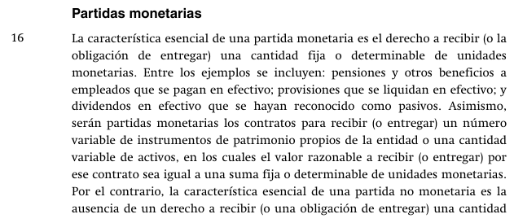

 | MANDATO PARA EL CIERRE CONTABLE
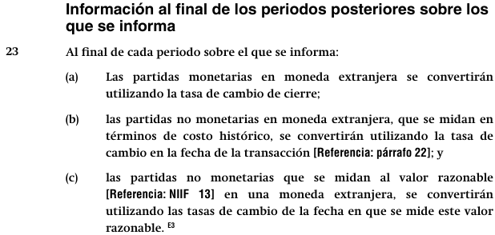

 | IFRIC 22

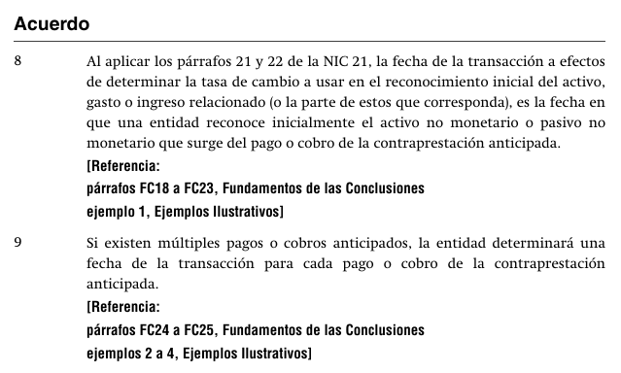

 | MONEDA FUNCIONAL |  |  | : | SOL
 | MONEDA EXTRANJERA |  |  | : | DÓLAR

 |  |  |  | Fecha | USD | TCi | S/ | TC Cierre | Monet. | No Mon
 | Factura por cobrar |  |  | 2024-09-30 | 1,000 | 3.722 | 3,722 | 3.770 | 3,770 | 3,722 | 48
 | Venta |  |  | 2024-09-30 | 1,000 | 3.722 | 3,722 | 3.770 | 3,770 | 3,722 | -
 | Equipo de computo |  |  | 2024-06-30 | 1,000 | 3.837 | 3,837 | 3.770 | 3,770 | 3,837 | -
PNM | Anticipo de clientes |  |  | 2024-10-15 | 1,000 | 3.763 | 3,763 | 3.770 | 3,770 | 3,763 | -
PNM | Anticipo a proveedores |  |  | 2024-11-11 | 1,000 | 3.745 | 3,745 | 3.770 | 3,770 | 3,745

 | POR QUE HACEMOS EL AJUSTE DE LA DIFERENCIA DE CAMBIO?

 | Lo hacemos para reflejar la exposición al riesgo que tiene la Empresa

 | CUAL ES EL RIESGO?

 | Riesgo de flujo de caja: tener que sacar mas efectivo en moneda funcional que el recibido
 | Riesgo de flujo de caja: tener que cobrar menos efectivo en moneda funcional que el entregado

 | QUIENES ME EXPONEN AL RIESGO?

 | LUCA PACHIOLI DEL PERU:

 |  | SUELDO DE |  | 1,130

 |  |  | COMPRA AL CREDITO UNA APPLE MINI
 |  |  | USD500
 |  |  | TARJETA A 24 MESES

 |  |  |  |  | USD | USD
 |  | PNM | PPE-EQUIPOS |  | 500
 |  | PM | CXPAGAR |  |  | 500

 |  | SUELDO DE |  | 1,130

 |  |  | PRESTAMOS DINERO

 |  |  |  |  | USD | USD
 |  |  | CXCOBRAR |  | 500
 |  |  | EFECTIVO |  |  | 500

 |  |  |  |  | USD | USD
 |  | EFECTIVO |  |  | 1,000
 |  | ANTICIPO DE CLIENTES |  |  |  | 1,000

 |  |  |  |  | USD | USD
 |  | ANTICIPO A PROVEEDOR |  |  | 1,000
 |  | EFECTIVO |  |  |  | 1,000

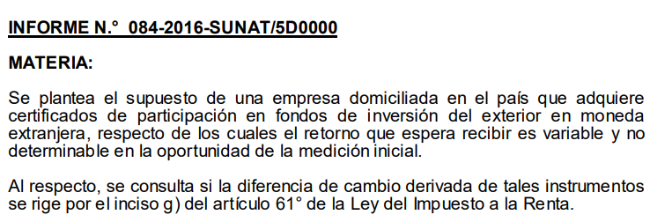
 | TRAMPO SA
 | EMPRESA PERUANA
 | HA CREADO UNA EMPRESA EN ECUADOR (SUBSIDIARIA)
 | PARA LO CUAL HA APORTADO USD1,000,000

 | 2024-06-30 |  |  |  |  | D | H
 | 1,000,000 |  | Inversiones en acciones |  |  | 3,685,000
 | 3.685 |  | Efectivo |  |  |  | 3,685,000

 | 2024-12-31 |  |  |  |  | D | H
 | 1,000,000 |  | Inversiones en acciones |  |  | 30,000
 | 3.715 |  | Ganancia por var TC |  |  |  | 30,000

14ENE
NIIF 12 | REVELACIONES SOBRE PARTICIPACIONES EN OTRAS ENTIDADES

 | TRAMPO S.A. ====> XX% DE TOXICA S.A.

 |  |  | INVERSION EN SUBSIDIARIA
 |  |  | (control)
 |  |  | NIIF 3
 |  |  | NIIF 10
N.C. (NIIF11)
NIC 24
NIIF 12
 |  |  |  |  | 50%
 |  |  | INVERSION EN ASOCIADA
 |  |  | (influencia significativa)
 |  |  | NIC 28

 |  |  |  |  | 20%
 |  |  | INVERSION PASIVA
 |  |  | (friendzone)
 |  |  | NIIF9

 | TRAMPO S.A. |  |  |  | GOLO S.A.

 |  | 50% |  | 50%

 |  |  | VICTIMA S.A.
 |  |  | (ES UN NEGOCIO CONJUNTO)

 | UNIV 1-SAC |  |  |  | UNIV 2-SAC

 |  | 60% |  | 40%

 |  |  | CLINICA SAC

 | Estatuto
 | No menos del 70% |  | 70%

 | CIA DE MINAS BUENAVENTURA SAA

 |  | 19.500%

 |  |  | SMCV

 |  |  | SOCIEDAD MINERA CERRO VERDE SA

 | INVERSION EN ASOCIADA

15ENE
NIC2 INVENTARIOS
MEDICION DEL VNR
 | PRODUCTOS TERMINADOS
 | PRODUCTOS EN PROCESO
 | MATERIAS PRIMAS
 | SUMINISTROS

 | 6

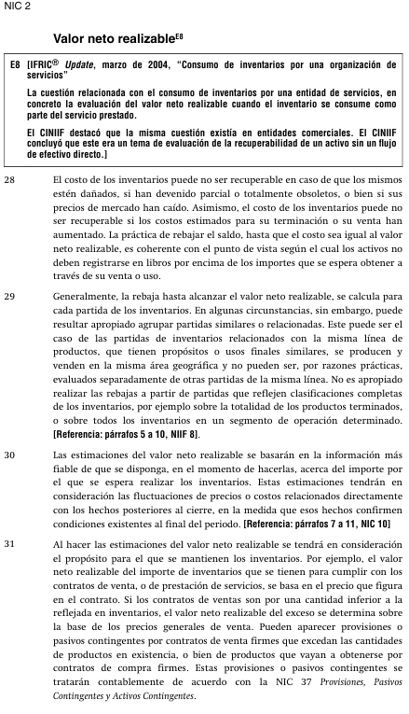

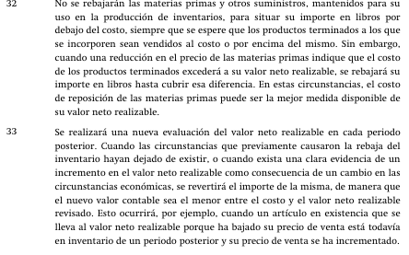

 | AL 31 DE DICIEMBRE 2024
 |  |  |  |  |  |  |  |  | 5.00%
 | PRODUCTOS TERMINADOS |  |  |  | USD | 218,450.20 |  |  | 8.00%

 | STOCK DE P.T. |  |  | 31.12.2024 |  |  | Precio | (-)Costos | (-)Costos
 |  | Q | CU | CT |  | 31.12.2024 | Estimado | Neces. | Neces.
 |  |  |  | COSTO |  | VNR | Venta | Term Prod | Ejec la Vta
 | PT 001 | 2,312 | 16.60 | 38,379.20 |  | 39.15 | 45.00 | 0 | -5.85
 | PT 002 | 2,203 | 12.90 | 28,418.70 |  | -
 | PT 003 | 1,214 | 14.30 | 17,360.20 |  | -
 | PT 004 | 1,599 | 28.00 | 44,772.00 |  | -
 | PT 005 | 2,029 | 23.50 | 47,681.50 |  | -
 | PT 006 | 2,031 | 20.60 | 41,838.60 |  | -
 |  |  |  | 218,450.20 |  | 39.15

 | PEOCEDIMIENTO PARA CALCULAR EL VNR DE LOS PT

 | 1.-

 | 2.-

 | 3.-

 |  |  |  |  |  |  |  |  |  | 41838.6

 | transacciones: vender

 |  |  | Incrementales
 | Costos
 |  |  | No incrementales

17ENE
NIIF 13 | MEDICION DEL VALOR RAZONABLE

 | NIC 16 | PERMITE medir los elementos de PPE a VR
 | NIIF 9 | OBLIGA medir los Derivados Financieros a VR

 | NIC 2 | INVENTARIOS
 |  | A) PERMITE
 |  | B) EXIGE
 |  | C) N/A

 | NIC 7 | EFE
 |  | Los ingresos por medición de VR de PPE son:
 |  | a) Act de Inversión
 |  | b) Act de Operación
 |  | c) Act de Financiamiento
 |  | d) N/A

 |  | EFE
 |  | un nuevo accionista, aporta un terreno USD3M,:
 |  | a) Act de Inversión
 |  | b) Act de Operación
 |  | c) Act de Financiamiento
 |  | d) N/A

 |  | ACTIVOS OPERATIVOS |  |  | PASIVOS OPERATIVOS

 |  |  |  | operación

 |  |  |  |  | DEDUDAS FINANCIERAS
 |  | ACTIVOS DE LD |  |  | PATRIMONIO

 |  |  | inversión |  |  | financiamiento



 | NIC 12 | IMP RENTA

 |  | INVERSIONES INMOBILIARIA

 |  | COSTO INICIAL |  | 100
 |  | VALOR RAZON |  | 500

 |  | VL |  | 500
 |  | BF |  | 100
 |  | DT |  | 400
 |  | IRD | 30% | 120

 |  | a) Activo
 |  | b) Pasivo
 |  | c) No genera ID por que el abogado me dijo

 |  |  |  | D | H
 |  | Inversion inmbol |  | 400
 |  | Ganancia por med VR |  |  | 400

 | NIC 16 | PPE

 |  | TERRENO
 |  | COSTO | 2021-02-14 |  | 500,000
 |  | VR | 2024-12-31 |  | 900,000
 |  |  |  |  | 400,000

 |  |  |  | D | H
 |  | PPE |  | 400,000
 |  | PATRIMONIO-ORI |  |  | 400,000

 |  |  |  | D | H
 |  | PATRIMONIO-ORI |  | 400,000
 |  | CAPITAL SOCIAL |  |  | 400,000

 |  | A) OPINION LIMPIA
 |  | B) OPINION CALIFICADA

28ENE
CLASE GRATIS DE NIC 12 IMPUESTO A LA RENTA
NI TU EX HIZO TANTO POR TI
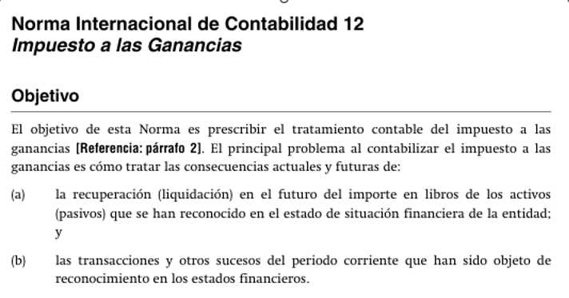

 |  |  |  |  | SUPUESTOS
ESF |  |  | 31.12.2024 |  | TASA |  |  | 30%
 |  |  |  |  | EL ACTIVO SE VENDE EN EL 2027
 |  |  |  |  | EL PASIVO SE PAGA EN EL 2027
PPE
TERRENO/EDIFICIO, REVAL. |  |  | 1,500,000 | Se recupera la inversión
(Costo de compra =1,000,000)

PASIVOS
VACACIONES POR PAGAR AL
CONTADOR |  |  | 600,000 | Se pagará = Se liquidará en el futuro

EL ACTIVO SE VENDE EN EL 2027 |  |  |  |  | NIIF | TAX
VENTA |  |  |  |  | 9,000,000 | 9,000,000
COSTO DE VENTA |  |  |  |  | -1,500,000 | -1,000,000
 |  |  |  |  | 7,500,000 | 8,000,000
IMPUESTO POR PAGAR |  |  |  |  | 2,250,000 | 2,400,000
MAYOR IMPUESTO EN EL FUTURO |  |  |  |  |  | 150,000

EL PASIVO LABORAL SE PAGA EN EL 2027
UTILIDAD CONTABLE |  |  |  |  | 3,000,000 | 900,000

(-) VACACIONES DEL CONTADOR |  |  |  |  | -600,000 | 180,000 | Ahorro
 |  |  |  |  |  |  | Tributario
UTILIDAD TRIBUTARIA |  |  |  |  | 2,400,000 | 720,000

 |  | VL | BF | DT | DT
ACTIVO -PPE |  | 1,500,000 | 1,000,000 | 500,000 | -150,000 | Pasivo IRD
VACAC POR PAGAR |  | 600,000 | 0 | 600,000 | 180,000 | Activo IRD
 |  |  |  |  | 30,000

PPE
COSTO: | 900,000 |  | Dpe Anual
VU-NIC16 | 9 | AÑOS | 100,000
VU-TAX | 3 | AÑOS | 300,000

 | Año 1 | Año 2 | Año 3 | Año 4 | Año 5 | Año 6 | Año 7 | Año 8 | Año 9
UAI | 1,670,000 | 1,500,000 | 1,350,000 | 1,810,000 | 1,020,000 | 1,860,000 | 1,240,000 | 1,540,000 | 1,860,000
(+) Dep NIC16 | 100,000 | 100,000 | 100,000 | 100,000 | 100,000 | 100,000 | 100,000 | 100,000 | 100,000
(-) Dep TAX | -300,000 | -300,000 | -300,000
U.TAX | 1,470,000 | 1,300,000 | 1,150,000 | 1,910,000 | 1,120,000 | 1,960,000 | 1,340,000 | 1,640,000 | 1,960,000
IMP x PAGAR | 441,000 | 390,000 | 345,000 | 573,000 | 336,000 | 588,000 | 402,000 | 492,000 | 588,000

METODO DE LOS GURUS (METODO DEL BALANCE)
 | Año 1 | Año 2 | Año 3 | Año 4 | Año 5 | Año 6 | Año 7 | Año 8 | Año 9
V.LIBROS | 800,000 | 700,000 | 600,000 | 500,000 | 400,000 | 300,000 | 200,000 | 100,000 | 0
BASE FISCAL | 600,000 | 300,000 | 0 | 0 | 0 | 0 | 0 | 0 | 0
DIF TEMP. | 200,000 | 400,000 | 600,000 | 500,000 | 400,000 | 300,000 | 200,000 | 100,000 | 0
PASIVO IRD | 60,000 | 120,000 | 180,000 | 150,000 | 120,000 | 90,000 | 60,000 | 30,000 | 0
VAR P.I.D. | 60,000 | 60,000 | 60,000 | -30,000 | -30,000 | -30,000 | -30,000 | -30,000 | -30,000

ESTADO DE RESULTADOS
 | Año 1 | Año 2 | Año 3 | Año 4 | Año 5 | Año 6 | Año 7 | Año 8 | Año 9
VENTAS
COSTO DE VENTAS
UTILIDAD BRUTA
GASTO DE VENTA
GASTO DE ADMN
:
UTILIDAD A.I. | 1,670,000 | 1,500,000 | 1,350,000 | 1,810,000 | 1,020,000 | 1,860,000 | 1,240,000 | 1,540,000 | 1,860,000
IMP RENTA
CORRIENTE | -441,000 | -390,000 | -345,000 | -573,000 | -336,000 | -588,000 | -402,000 | -492,000 | -588,000
DIFERIDO | -60,000 | -60,000 | -60,000 | 30,000 | 30,000 | 30,000 | 30,000 | 30,000 | 30,000
UTILIDAD NETA | 1,169,000 | 1,050,000 | 945,000 | 1,267,000 | 714,000 | 1,302,000 | 868,000 | 1,078,000 | 1,302,000

 | 70.00% | 70.00% | 70.00% | 70.00% | 70.00% | 70.00% | 70.00% | 70.00% | 70.00%
 | 30.00% | 30.00% | 30.00% | 30.00% | 30.00% | 30.00% | 30.00% | 30.00% | 30.00%

UTILIDAD | 100.00%
IMP RTA | 30.00%
U.NETA | 70.00%

 | Compra inventarios: |  | 30%
 |  | D | H
 | Inventarios | 900,000
 | Efectivo |  | 900,000
 | Costo de venta | 300,000
 | Inventarios |  | 300,000 |  |  |  | D | H
Estimación | Costo de venta | 100,000 |  |  | Activo IRD |  | 30,000
Estimación | Deterio inventarios |  | 100,000 |  | IRD en resultado |  |  | 30,000

gurus |  | VL | BF | DT | AIRD
gurus | Inventario | 600,000 | 600,000
gurus | Deterioro acum | -100,000 | 0 | NIC2
gurus |  | 500,000 | 600,000 | 100,000 | 30,000

Estimación | Costo de venta | 30,000 |  |  | Activo IRD |  | 9,000
Estimación | Deterio inventarios |  | 30,000 |  | IRD en resultado |  |  | 9,000

 |  |  |  |  |  |  |  | 39,000

gurus |  | VL | BF | DT | AIRD
gurus | Inventario | 600,000 | 600,000
gurus | Deterioro acum | -130,000 | 0 | NIC2
gurus |  | 470,000 | 600,000 | 130,000 | 39,000

TERRENO
COSTO | 900,000
VR | 1,000,000

 |  | D | H |  |  |  |  | D | H
COSTO TERRENO |  | 100,000 |  |  | ORI- EXCD DE REVALUACION |  |  | 30,000
ORI- EXCD DE REVALUACION |  |  | 100,000 |  | PASIVO IRD |  |  |  | 30,000

 | VL | BF | DT | PIRD
TERRENO | 1,000,000 | 900,000 | 100,000 | 30,000

VL > BF => PASIVO IRD

IMPUESTO A LA RENTA EN MEXICO

TAX
Los ingresos se computan cuando
a) se cobra
b) se emite la factura
c) se entrega el bien
lo que ocurra primero
 |  |  |  |  |  |  |  | Año 2024 | Año 2025
 | 2024-12-30 |  | D | H |  | Venta |  | 0 | 100,000
 | Efectivo |  | 100,000 |  |  | Costo de venta |  | 0 | -40,000
 | Anticipo de clientes |  |  | 100,000 |  | Margen bruto |  | 0 | 60,000
 |  |  | VL | BF
 | Anticipo de clientes |  | 100,000 | 0 |  | Impuesto a la renta
 |  |  |  |  |  |  | Corriente | -18,000 | 0
 |  |  |  |  |  |  | Diferido | 18,000 | -18,000
 | 2025-01-15 |  | D | H |  |  |  | - | -18,000
 | Anticipo de clientes |  | 100,000
 | Ventas |  |  | 100,000 |  | Utilidad |  | - | 42,000

 | 2025-01-15 |  | D | H
 | Costo de ventaas |  | 40,000
 | Inventario |  |  | 40,000

 | +51 959 818 593

03FEB
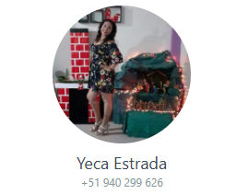
Trampo S.A.
Estado de situación financiera |  |  |  |  |  |  |  |  |  |  |  | 200
 |  |  |  |  |  | DEUDORES EN POSITIVO |  |  |  | Eliminaciones |  | c+H-D | A.O. | A.O. | A.O. | A.O. | A.O. | A.I. | A.F. | A.F. | A.F. |  | METODO DIRECTO
 | 2024 | 2023 |  |  |  | ACREEDORES EN NEGATIVO | [a] | [b] | [c]=[b-a] | D | H | Variación | Cobranza | Pago a | Pago a | Pago de | Otros | Compra | Pago | Aporte | Pago de |  | TRAMPO S.A.
 | $ | $ |  |  |  |  | 2024 | 2023 | Variación | Debe | Haber | Neta | a clientes | proveed. | trabaj. | imp. | neto | de A.F. | de Prest | capital | dividendo |  | Estado de Flujos de Efectivo
Activo |  |  |  |  |  | Efectivo | 1,000 | 800 | (200) |  |  | (200) |  |  |  |  |  |  |  |  |  | Checkpoint | Por el periodo terminado el 31 de diciembre de 2024
Activo corriente |  |  |  |  |  | Clientes por cobrar | 11,000 | 10,000 | (1,000) |  |  | (1,000) | (1,000) |  |  |  |  |  |  |  |  | 0
Efectivo | 1,000 | 800 |  |  |  | Existencias | 3,100 | 1,600 | (1,500) |  |  | (1,500) |  | (1,500) |  |  |  |  |  |  |  | 0 | Actividades de operación
Clientes por cobrar | 11,000 | 10,000 |  |  |  | Propiedad y equipo, neto | 13,300 | 9,300 | (4,000) | 600 |  | (4,600) |  |  |  |  |  | (4,600) |  |  |  | 0 | Cobranzas a clientes | 49,000
Existencias | 3,100 | 1,600 |  |  |  | Remuneraciones por pagar | (2,300) | (1,300) | 1,000 |  |  | 1,000 |  |  | 1,000 |  |  |  |  |  |  | 0 | Pagos a proveedores | (16,500)
 | 15,100 | 12,400 |  |  |  | Proveedores por pagar | (2,000) | (1,500) | 500 |  |  | 500 |  | 500 |  |  |  |  |  |  |  | 0 | Cobros de intereses | -
Activo no corriente |  |  |  |  |  | Impuestos por pagar | (3,900) | (1,400) | 2,500 |  |  | 2,500 |  |  |  | 2,500 |  |  |  |  |  | 0 | Pago a empleados | (21,650)
PPE, neto | 13,300 | 9,300 |  |  |  | Préstamos por pagar | (5,200) | (6,200) | (1,000) | 1,200 |  | (2,200) |  |  |  |  |  |  | (2,200) |  |  | 0 | Pago de impuestos | (400)
Total activos | 28,400 | 21,700 |  |  |  | Capital social | (5,500) | (3,000) | 2,500 |  |  | 2,500 |  |  |  |  |  |  |  | 2,500 |  | 0 | Otros pagos | (450)
 |  |  |  |  |  | Resultados acumulados | (2,800) | (8,300) | (5,500) |  |  | (5,500) |  |  |  |  |  |  |  |  | (5,500) | 0
Pasivo y patrimonio |  |  |  |  |  | Ventas | (50,000) |  | 50,000 |  |  | 50,000 | 50,000 |  |  |  |  |  |  |  |  | 0
Pasivo corriente |  |  |  |  |  | Costo de ventas: |  |  |  |  |  |  |  |  |  |  |  |  |  |  |  | 0 | Efectivo neto generado por actividades de operación | 10,000
Prestamos por pagar | 1,200 | 1,200 |  |  |  | CV: Inventarios | 15,500 |  | (15,500) |  |  | (15,500) |  | (15,500) |  |  |  |  |  |  |  | 0
Remun por pagar | 2,300 | 1,300 |  |  |  | Gasto de personal | 22,650 |  | (22,650) |  |  | (22,650) |  |  | (22,650) |  |  |  |  |  |  | 0 | Actividades de inversión
Proveedores por pagar | 2,000 | 1,500 |  |  |  | Gastos diversos | 150 |  | (150) |  |  | (150) |  |  |  |  | (150) |  |  |  |  | 0 | Pagos por compra de propiedad, planta y equipos | (4,600)
Impuesto por pagar | 3,900 | 1,400 |  |  |  | Depreciación | 600 |  | (600) |  | 600 | - |  |  |  |  |  | - |  |  |  | 0 | Efectivo neto utilizado en actividades de inversión | (4,600)
Total pasivo corriente | 9,400 | 5,400 |  |  |  | Servicios de terceros | 300 |  | (300) |  |  | (300) |  |  |  |  | (300) |  |  |  |  | 0
 |  |  |  |  |  | Gastos financieros | 1,200 |  | (1,200) |  | 1,200 | - |  |  |  |  |  |  | - |  |  | 0 | Actividades de financiamiento
Prestamos por pagar | 4,000 | 5,000 |  |  |  | Impuesto a la renta | 2,900 |  | (2,900) |  |  | (2,900) |  |  |  | (2,900) |  |  |  |  |  | 0 | Pago de préstamos | (2,200)
Total pasivos | 13,400 | 10,400 |  |  |  |  | - | - | - | 1,800 | 1,800 | - | 49,000 | (16,500) | (21,650) | (400) | (450) | (4,600) | (2,200) | 2,500 | (5,500) |  | Capital recibido en efectivo | 2,500
 |  |  |  |  |  | Chekpoints | 0 | 0 | 0 |  |  | 0 |  |  |  |  |  |  |  |  | 200 |  | Pago de dividendos | (5,500)
Patrimonio |  |  |  |  |  |  |  |  |  |  |  |  |  |  |  |  |  |  |  |  |  |  | Efectivo neto utilizado en actividades de financiamiento | (5,200)
Capital social | 5,500 | 3,000 |  |  |  |  |  |  |  |  |  |  |  |  |  |  |  |  |  |  |  |  | Flujo de efectivo neto del periodo | 200
Resultados acumulados | 9,500 | 8,300 |  |  |  |  |  |  |  |  |  |  |  |  |  |  |  |  |  |  |  |  | Saldo inicial del efectivo y equivalente de efectivo | 800
Total patrimonio | 15,000 | 11,300 |  |  |  |  |  |  |  |  |  |  | SALDO INICIAL DEL EFECTIVO |  |  |  | 800 |  |  |  |  |  | Saldo final del efectivo y equivalente de efectivo | 1,000
Total pasivo y patrimonio | 28,400 | 21,700 |  |  |  |  |  |  |  |  |  |  | ACTIVIDAD DE OPERACIÓN |  |  |  | 10,000
 |  |  |  |  |  |  |  |  |  |  |  |  | ACTIVIDAD DE INVERISON |  |  |  | (4,600)
Checkpoint | 0 | 0 |  |  |  |  |  |  |  |  |  |  | ACTIVIDAD DE FINANCIAMIENTO |  |  |  | (5,200)
 |  |  |  |  |  |  |  |  |  |  |  |  |  |  |  |  | 200
Trampo S.A. |  |  |  |  |  |  |  |  |  |  |  |  | SALDO FINAL DEL EFECTIVO |  |  |  | 1,000 | 1,000 | -
Estado de resultados
Por el periodo terminado el 31 de diciembre de 2024
 |  | $
Ventas |  | 50,000 |  |  |  |  |  |  |  |  |  |  | Método indirecto

 |  |  |  |  |  |  |  |  |  |  |  |  | Utilidad del ejercicio |  |  |  | 6,700

 |  |  |  |  |  |  |  |  |  |  |  |  | Depreciación |  |  |  | 600
 |  |  |  |  |  |  |  |  |  |  |  |  | Gastos financieros |  |  |  | 1,200

 |  |  |  |  |  |  |  |  |  |  |  |  | Variaciones de cuentas operativas
Costo de ventas |  | (15,500) |  |  |  |  |  |  |  |  |  |  | Clientes por cobrar |  |  |  | (1,000)
Utilidad bruta |  | 34,500 |  |  |  |  |  |  |  |  |  |  | Existencias |  |  |  | (1,500)
Gasto de personal |  | (22,650) |  |  |  |  |  |  |  |  |  |  | Remuneraciones por pagar |  |  |  | 1,000
Gastos de diversos |  | (150) |  |  |  |  |  |  |  |  |  |  | Proveedores por pagar |  |  |  | 500
Depreciación |  | (600) |  |  |  |  |  |  |  |  |  |  | Impuestos por pagar |  |  |  | 2,500
Otros gastos |  | (300)
Utilidad operativa |  | 10,800 |  |  |  |  |  |  |  |  |  |  |  |  |  |  | 10,000
Gastos financieros |  | -1,200
Utilidad antes de impuestos |  | 9,600
Impuesto a la renta |  | (2,900)
Utilidad neta |  | 6,700

Trampo S.A.
Estado de cambios en el patrimonio neto
Por el periodo terminado el 31 de diciembre de 2024
 |  |  |  | Result.
 |  |  | Capital | acum. | Total
 |  |  | $ | $ | $
Saldo inicial |  |  | 3,000 | 8,300 | 11,300
(+) Utilidad neta |  |  | - | 6,700 | 6,700
(+) Capital recibido en efectivo |  |  | 1,000 | - | 1,000
(+) Capitalización de resultados acum. |  |  | 1,500 | -1,500 | -
(-) Pago de dividendos |  |  | - | -4,000 | -4,000
Saldo final |  |  | 5,500 | 9,500 | 15,000

 |  |  | 0 | 0

DIPLOMADO

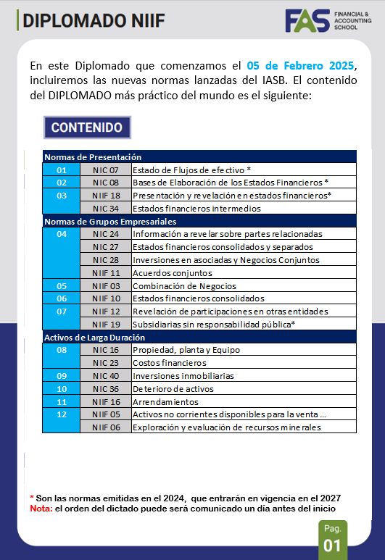
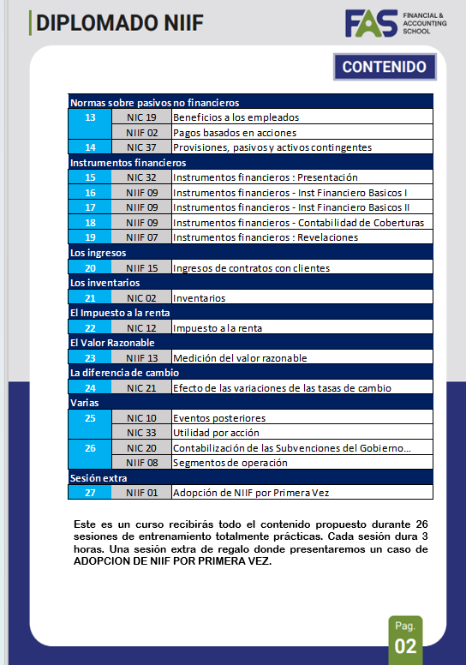
CONTACTO
MISS YESICA ESTRADA
+51 940 299 626

Click en

 | wa.link/hc29do



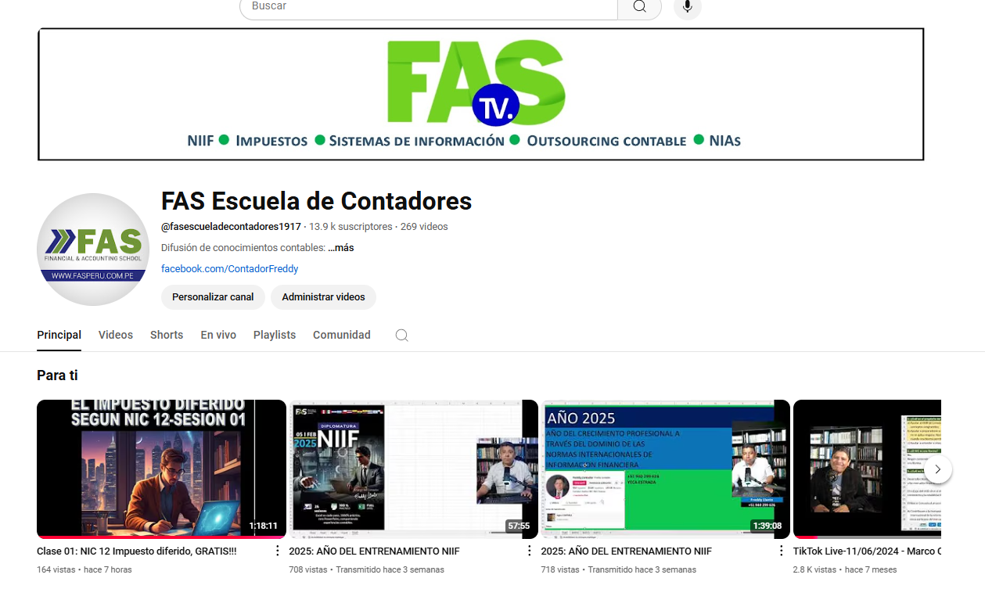

+51 959 818 593

